상품제안서
사각 거울 73*94*7 | 상품코드: F30417

 |  |  |  |  |  |  | 02-412-0044 | www.easy1.co.kr
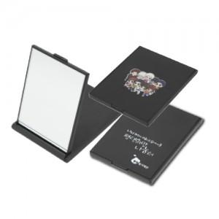

【상세/제작정보】 | <p>&nbsp;</p><p>&nbsp;</p>

【인쇄/포장옵션】 | 실크, 풀칼라, 기타 / 포장불가능

【공급단가】 | 수량 | 300~ | 500~ | 1,000~ | 2,000~ | 3,000~
*VAT별도 | 단가 | 680원 | 670원 | 660원 | 640원 | 630원

【상품 URL】 | http://www.easy1.co.kr/src/goods_detail.php?gdno=30417

